vk
 | 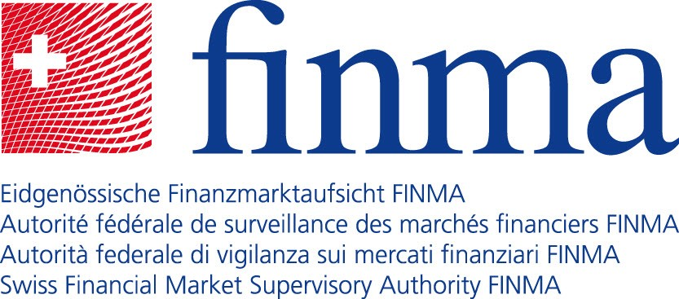

Gruppi assicurativi (gruppi e conglomerati) assoggettati alla vigilanza della FINMA

Nome |  | Soddisfa i criteri quale Internationally Active Insurance Group (IAIG)
Helvetia Baloise Holding AG |  | X
Schweizerische Mobiliar Holding AG
SIEP Holding AG
Swiss Life Holding AG |  | X
Swiss Re AG |  | X
Zurich Insurance Group AG |  | X

Totale gruppi assicurativi assoggettati alla vigilanza della FINMA: 6

